受診予約申込書xls20210701
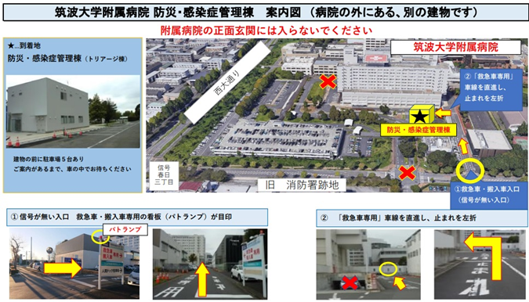
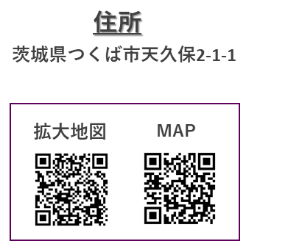
申込書入力欄について貴院の診療情報提供書に既に記載されている項目は入力不要です。
黄色マーキング項目は診療情報提供書に記載されている場合でも、必ずご記入ください。
 |  |  |  |  |  |  |  |  |  |  |  |  |  |  |  |  |  | 筑波大学附属病院使用欄
受診予約申込書
筑波大学附属病院 |  |  |  |  |  |  |  |  |  |  |  |  |  |  |  |  |  | 予約 | ／ | ：
感染症科外来予約担当 |  |  |  |  |  |  |  |  |  |  |  |  |  |  |  |  |  |  | 科 Ｄｒ.

申込日： |  |  | 年 |  | 月 |  | 日 | ＦＡＸ：０２９-８５３-３683 |  |  |  |  |  |  |  |  |  | ＩＤ：

フリガナ |  |  |  |  |  |  |  |  |  |  |  |  |  |  | 紹介元 医療機関
氏 名 |  |  |  |  |  |  |  |  |  |  |  |  | 様
性 別 |  |  |  |  |  |  | 旧 姓 |  |  |  |  |  |  |  | 医師氏名
 |  |  |  |  |  |  | ※お分かりでしたらご記入ください
生年月日 |  | 選択してください |  |  |  |  |  |  | 年 |  | 月 |  |  | 日 | 所在地 | 〒 |  |  | ー
住 所 |  | 〒 |  |  | ー

電話番号 |  | 9時～17時で連絡が取れる番号 |  |  |  |  |  |  |  |  | 所有者 |  |  |  | 電話番号
 |  | ① |  |  |  |  |  |  |  |  |  |  |  |  | ＦＡＸ
 |  | ② |  |  |  |  |  |  |  |  |  |  |  |  | 部署名
筑波大学附属病院 受診歴 |  |  |  |  |  |  |  |  |  | 筑波大学附属病院のＩＤ |  |  |  |  |  |  |  | － |  |  | －

基本情報（診療科確認のために使用いたします。）
主傷病名
紹介目的 |  |  |  | 精査 |  |  |  |  |  | その他の場合、右にご記載ください
画像データ |  |  |  |  |  |  |  |  |  |  |  |  |  |  |  | 紹介状・検査・画像データは可能な限り事前送付ください。
受診希望日 |  |  |  |  |  | 年 |  |  | 月 |  | 日
受診当日の状況

受診希望診療科：感染症科

 | 〇 | 感染症科(感染症診療専門棟） |  |  |  |  |  |  |  |  |  | その他（ ）

注意事項
1. | 予約日・予約時間の患者さんへのご連絡は貴院にてご対応をお願い申し上げます。 |  |  |  |  |  |  |  |  |  |  |  |  |  |  |  | 紹介状・画像データ送付先
2. | 感染予防の観点から専用棟での診療となり、駐車場も同棟の専用駐車場となります。感染症診療専門棟への直接の御来院となりますので、お間違えのないように案内図をお渡しください。症状により救急外来での診療となる場合があります。 |  |  |  |  |  |  |  |  |  |  |  |  |  |  |  | 〒305-8576 茨城県つくば市天久保２－１－１ 筑波大学附属病院 紹介状・画像等受付担当

3. | 紹介状と画像データ等の事前送付にご協力ください。
 | ※ 画像データは、標準規格（DICOM）でご提供ください。 ※ 郵送の際は、右記「紹介状・画像等受付担当」宛てにご送付ください。
 |  |  |  |  |  |  |  |  |  |  |  |  |  |  |  |  | 患者さんの待ち時間短縮のため、事前送付にご協力をお願いいたします。
4. | 患者さん都合による予約変更・キャンセルは、029-853-3682/3683にご連絡ください。
5. | 平日・土曜日17時00分以降、日祝日・年末年始等の休診日に届いたFAXは、翌診療稼働日の対応となります。
※ このＦＡＸには、個人情報を含む機密情報が含まれており、筑波大学附属病院宛てに送られています。 誤って届いた場合は、大変お手数ですがその旨を上記『紹介元医療機関』にお知らせください。

